with DM significance
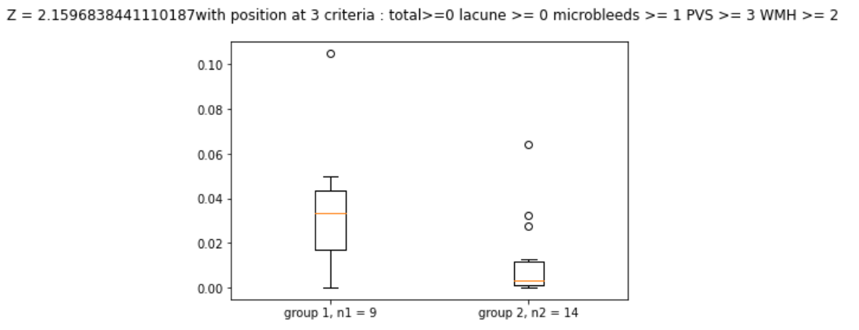
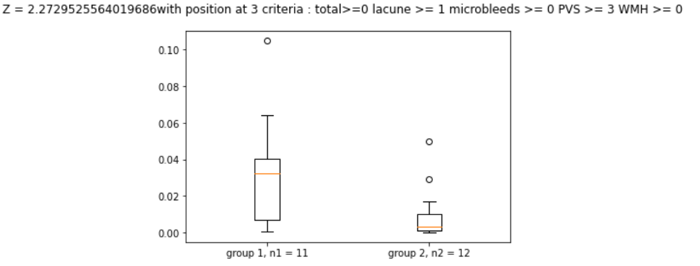
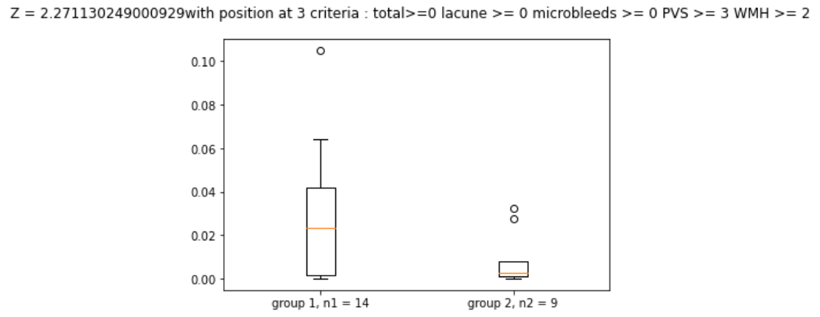
 | Z values | position | total | lacune | microbleeds | PVS | WMH
0 | 2.271130249 | CH_mean | 0 | 0 | 0 | 3 | 2
1 | 2.724681092 | CH_mean | 0 | 0 | 0 | 3 | 3
2 | 2.045646563 | BG_mean | 0 | 0 | 0 | 3 | 3
3 | 2.668937572 | Parietal_mean | 0 | 0 | 0 | 6 | 0
4 | 2.468905044 | WM_mean | 0 | 0 | 0 | 6 | 0
5 | 2.367055382 | Parietal_mean | 0 | 0 | 0 | 6 | 1
6 | 2.157769837 | WM_mean | 0 | 0 | 0 | 6 | 1
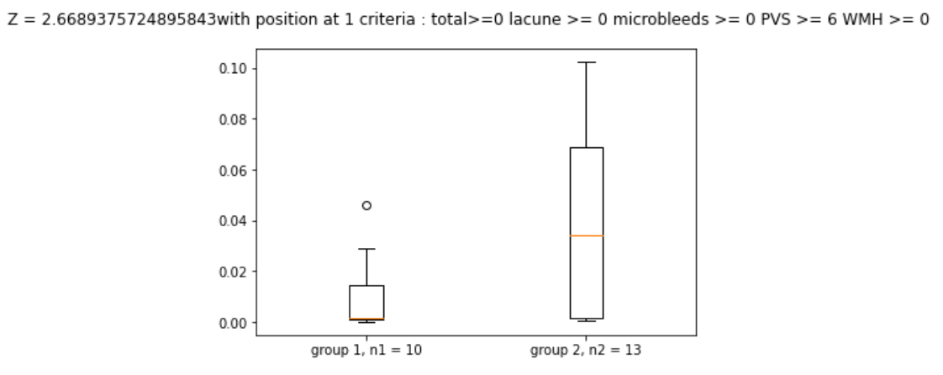
7 | 2.367055382 | Parietal_mean | 0 | 0 | 0 | 7 | 0
8 | 2.157769837 | WM_mean | 0 | 0 | 0 | 7 | 0
9 | 2.367055382 | Parietal_mean | 0 | 0 | 0 | 7 | 1
10 | 2.157769837 | WM_mean | 0 | 0 | 0 | 7 | 1
11 | 2.159683844 | CH_mean | 0 | 0 | 1 | 3 | 2
12 | 1.99555865 | BG_mean | 0 | 0 | 1 | 3 | 2
13 | 2.103072115 | GM_mean | 0 | 0 | 1 | 3 | 2
14 | 2.272952556 | CH_mean | 0 | 1 | 0 | 3 | 0
15 | 2.068579631 | TH_mean | 0 | 1 | 0 | 3 | 0

